Bank reconciliation
EAGLE NETWORK
PROJECT: | PALF
MONTH | Jan-26

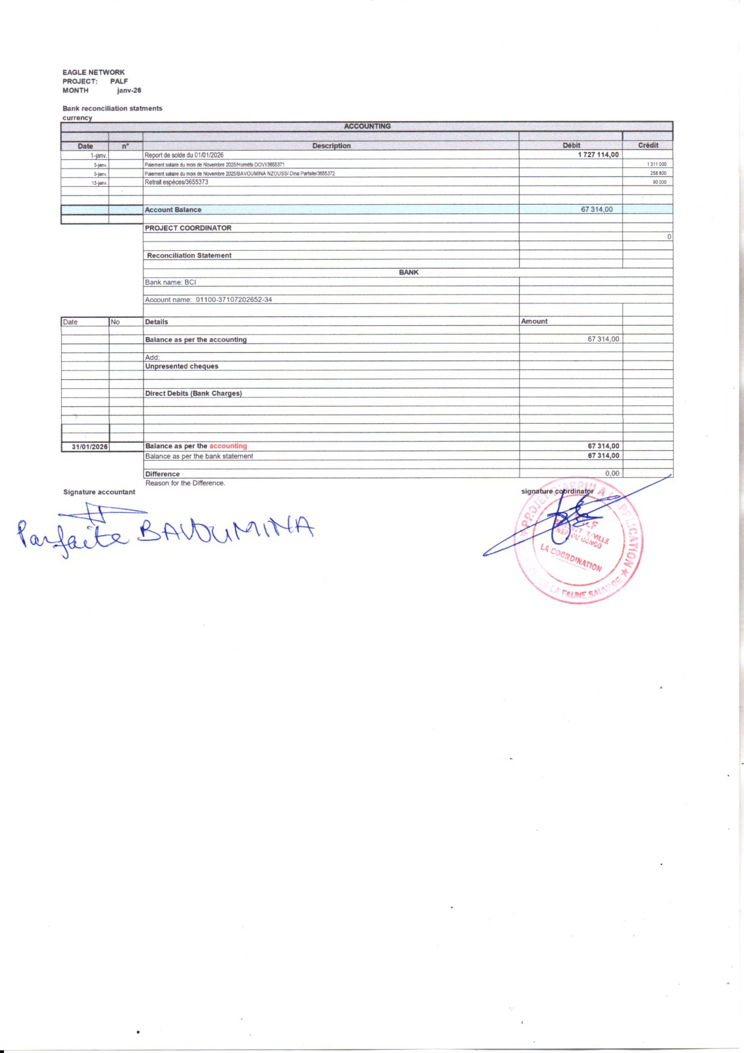
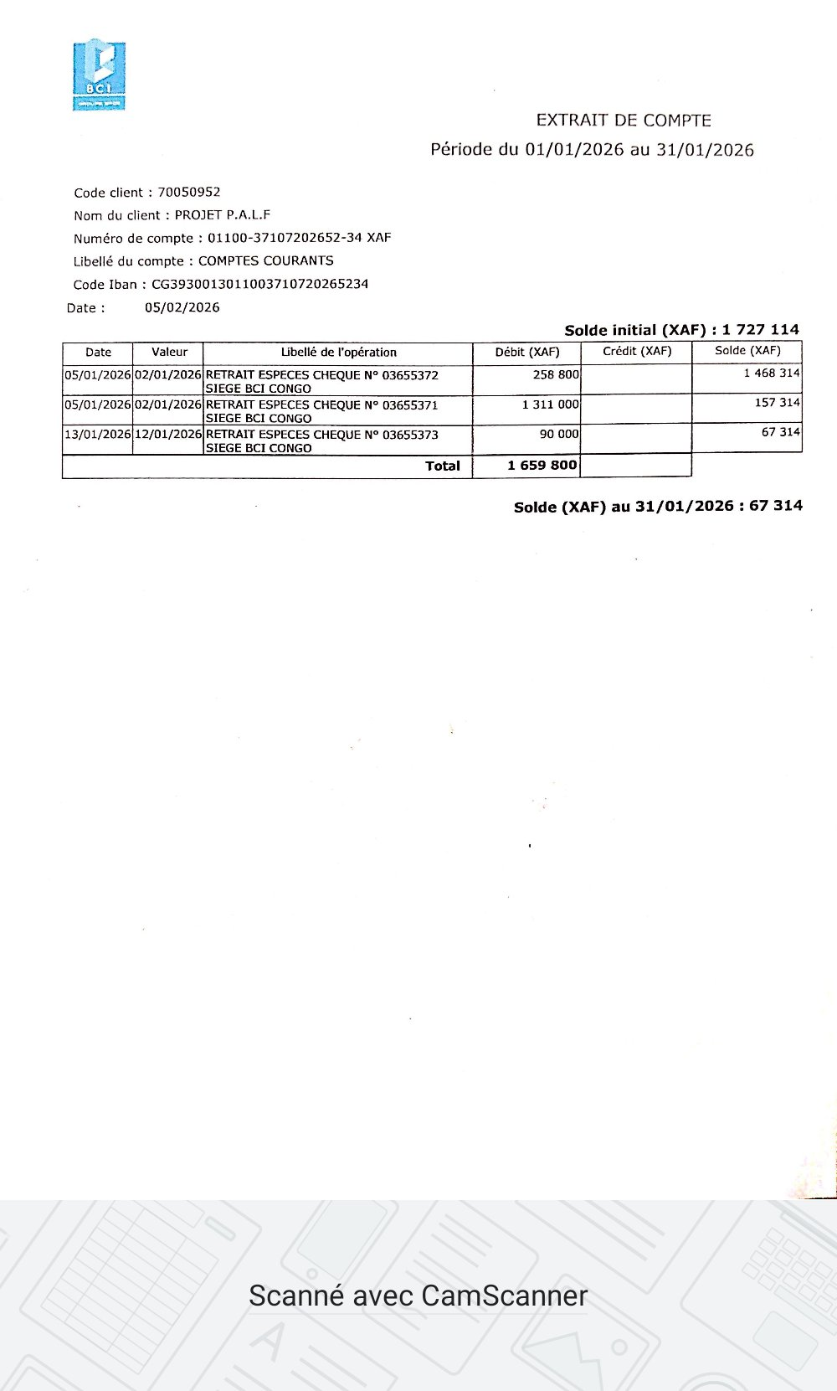
Bank reconciliation statments
currency
ACCOUNTING

Date | n° | Description | Débit | Crédit
2026-01-01 |  | Report de solde du 01/01/2026 | 1,727,114.00
2026-01-05 |  | Paiement salaire du mois de Novembre 2025/Homéfa DOVI/3655371 |  | 1,311,000
2026-01-05 |  | Paiement salaire du mois de Novembre 2025/BAVOUMINA NZOUSSI Dina Parfaite/3655372 |  | 258,800
2026-01-13 |  | Retrait espèces/3655373 |  | 90,000

 |  | Account Balance | 67,314.00

 |  | PROJECT COORDINATOR
 |  |  |  | 0

 |  | Reconciliation Statement

 |  | BANK
 |  | Bank name: BCI

 |  | Account name: 01100-37107202652-34

Date | No | Details | Amount

 |  | Balance as per the accounting | 67,314.00

 |  | Add:
 |  | Unpresented cheques

 |  | Direct Debits (Bank Charges)

2026-01-31 |  | Balance as per the accounting | 67,314.00
 |  | Balance as per the bank statement | 67,314.00

 |  | Difference | 0.00
 |  | Reason for the Difference.
Signature accountant |  |  | signature coordinator

Cash desk closing
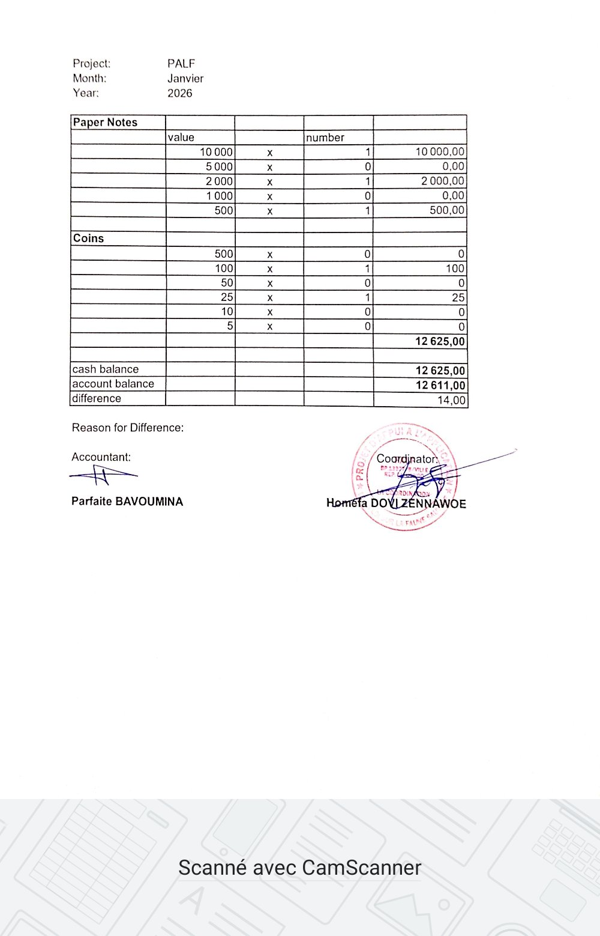
Project: | PALF
Month: | Janvier
Year: | 2026

Paper Notes
 | value |  | number
 | 10,000 | x | 1 | 10,000.00
 | 5,000 | x | 0 | 0.00
 | 2,000 | x | 1 | 2,000.00
 | 1,000 | x | 0 | 0.00
 | 500 | x | 1 | 500.00

Coins
 | 500 | x | 0 | 0
 | 100 | x | 1 | 100
 | 50 | x | 0 | 0
 | 25 | x | 1 | 25
 | 10 | x | 0 | 0
 | 5 | x | 0 | 0
 |  |  |  | 12,625.00

cash balance |  |  |  | 12,625.00
account balance |  |  |  | 12,611.00
difference |  |  |  | 14.00

Reason for Difference: Transfert charden farell

Accountant: |  |  |  | Coordinator:

Parfaire BAVOUMINA |  |  |  | Homéfa DOVI ZENNAWOE

